EETT
Especificaciones técnicas para mobiliario Juzgado Policia Local

Cantidad | Item | Imagen referencia | Especificaciones Técnicas
19 | Escritorio 160x160x75h | 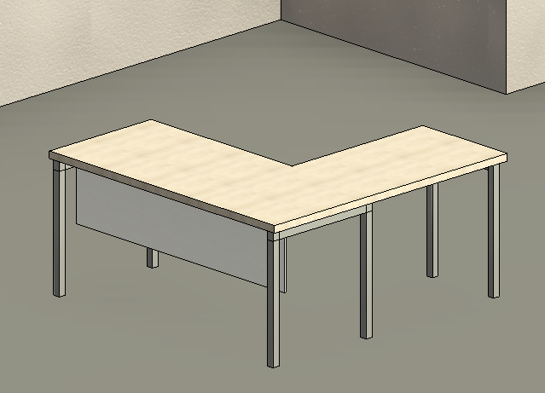 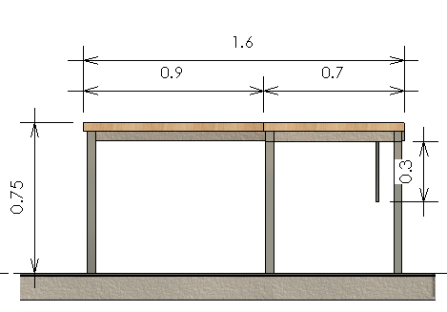 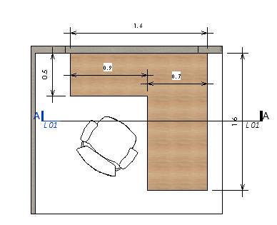 | Escritorio de 160x70x75 y lateral de 90x50x75h. Se debe considerar cubierta melamina terminación madera de 18mm, canto PVC 1,5mm, faldón melamina unicolor de 18mm, canto pvc 0,45mm, bases electropintadas perfil recto de 50x50 con patines ajustables en altura. Para su electrificación se debe considerar tapa simple-doble. El color de la cubierta debe ser color ACACIA ARENA O TOKAI.
1 | Escritorio 160x120 x75 | 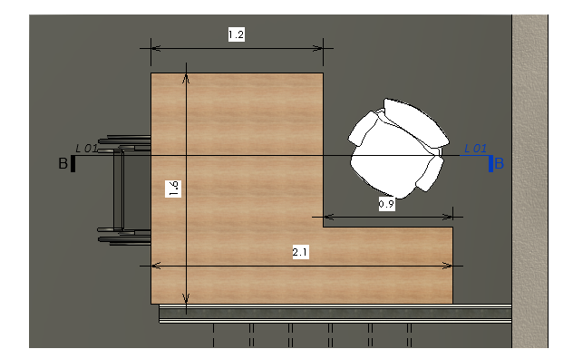 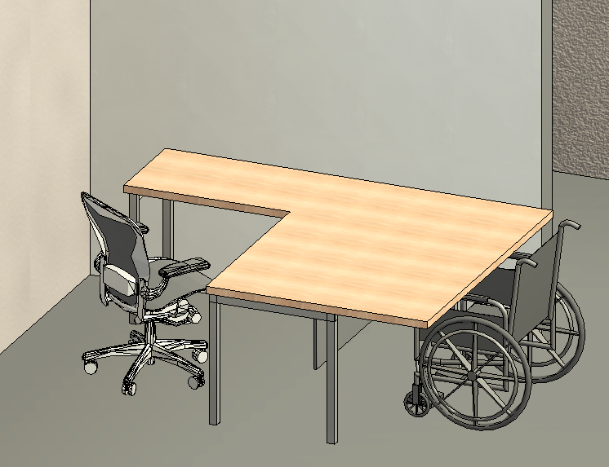 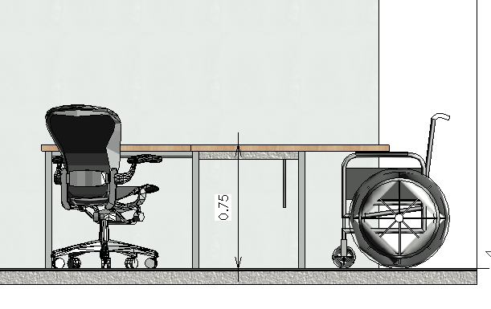 | Escritorio de 160x120 x75 y lateral de 90x50x75h. Se debe considerar cubierta melamina terminación madera de 18mm, canto PVC 1,5mm, faldón melamina unicolor de 18mm, canto pvc 0,45mm, bases electropintadas perfil recto de 50x50 con patines ajustables en altura. Para su electrificación se debe considerar tapa simple-doble. El color de la cubierta debe ser color ACACIA ARENA O TOKAI. Escritorio para atención de pesonas con sillas de ruedas.
10 | Sillas Operativas |  | Silla operativa de respaldo malla con soporte lumbar ajustable en altura, asiento de espuma inyectada tapizado en tela negra, mecanismo sincrónico con fijación en múltiples posiciones y sistema de tensión regulable, apoyabrazos de PU graduables en altura y profundidad, gas de 120mm, base nylon de 660mm y ruedas de PU negras de 60mm.

En el costo final se debe considerar el traslado e intalación del mobiliario
Se deberá considerar para los productos una garantia minima de 1 año

